シート1
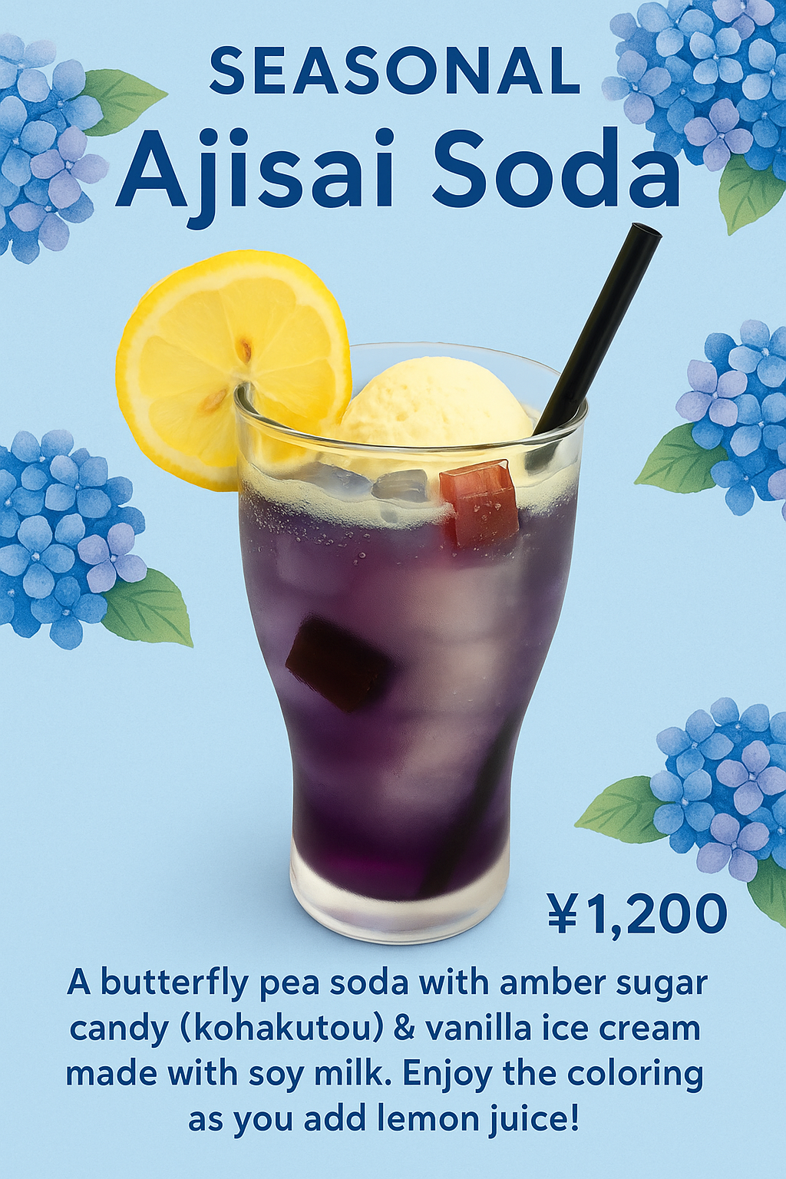
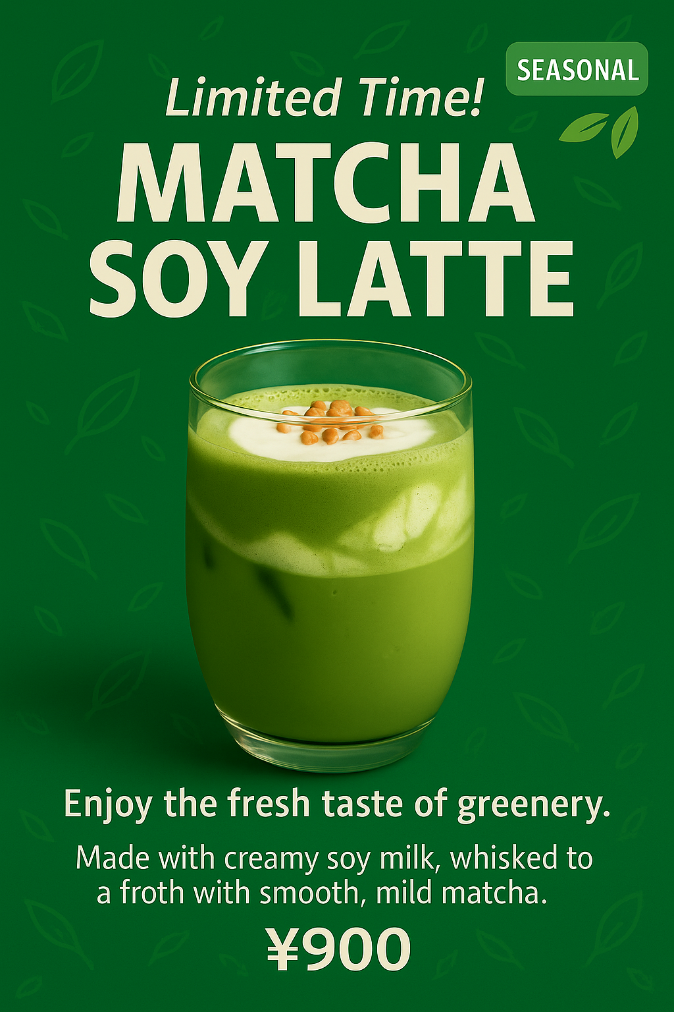
 | テーマ | 画像 | 内容
2025-06-14 | 新商品の紹介 | 新商品の画像2つ | 【新メニューのお知らせ｜New Seasonal Items】
 |  |  | 祇園「うのゆきこ」では、初夏限定のスイーツ＆ドリンクをご提供中！
 |  |  | ふわふわ抹茶（Fluffy Matcha） ￥900
 |  |  | あじさいソーダ（Hydrangea Soda） ￥1,200
 |  |  | 見た目も涼しげで、今だけの特別な味わいをお楽しみいただけます。
 |  |  | 14:00〜17:00は比較的スムーズにご案内できますので、ぜひお気軽にお立ち寄りください！
 |  |  | These seasonal items are perfect for early summer—both refreshing and visually delightful.
 |  |  | We recommend visiting between 2PM and 5PM for shorter wait times.
 |  |  | We look forward to welcoming you!

2025-06-19 | ランチメニュー | ランチメニュー | 平日限定ランチのお知らせ／祇園「うのゆきこ」では
 | 紹介 | 画像2つ | テレビ番組「よーいドン！」でも紹介された、人気のランチメニュー
 |  |  | 「雪」と「月」を平日限定でご提供中！
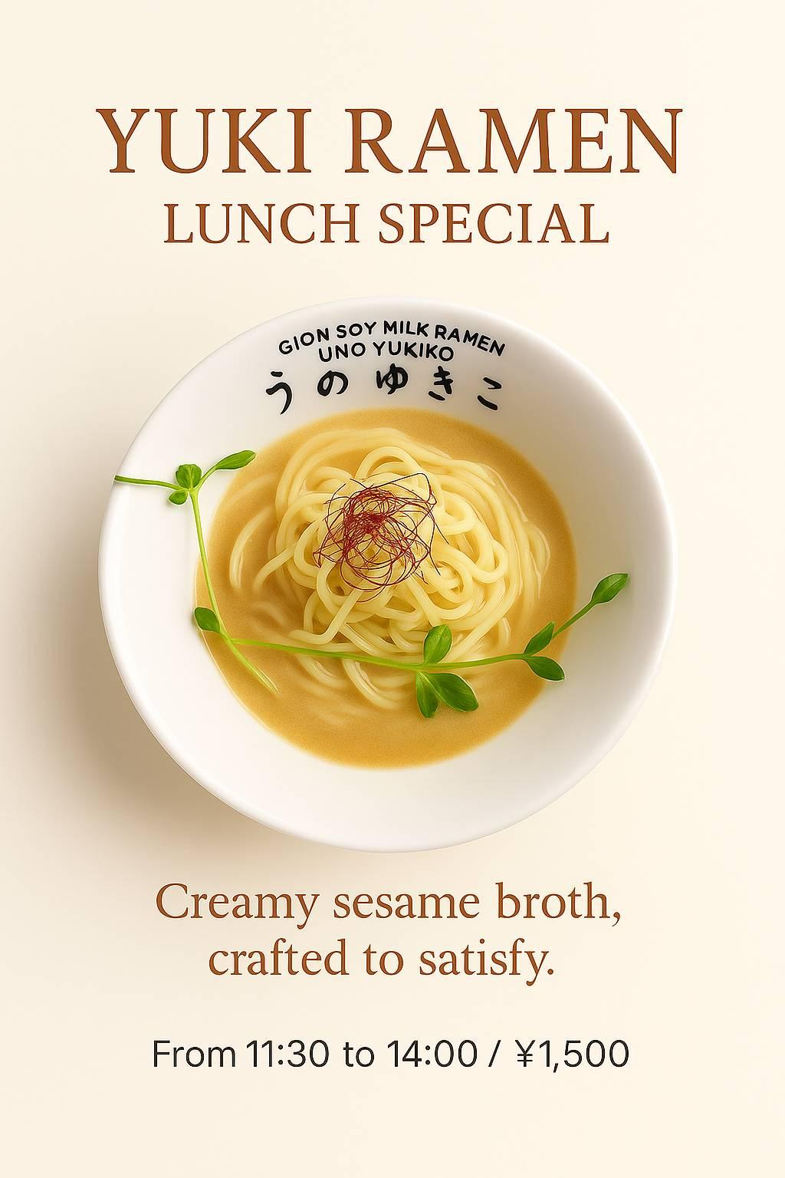
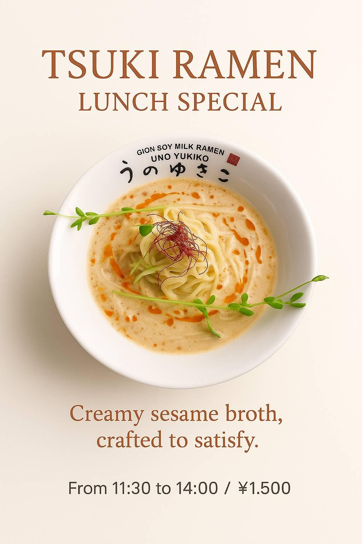
 |  |  | 提供時間：11:30〜14:00🍜 雪（しょうゆラーメン）￥1,500🌙 月（ごまベースの担々麺）￥1,500
 |  |  | さらに、期間限定のふわふわ抹茶とあじさいソーダ も好評販売中です！ぜひお気軽にお立ち寄りください。

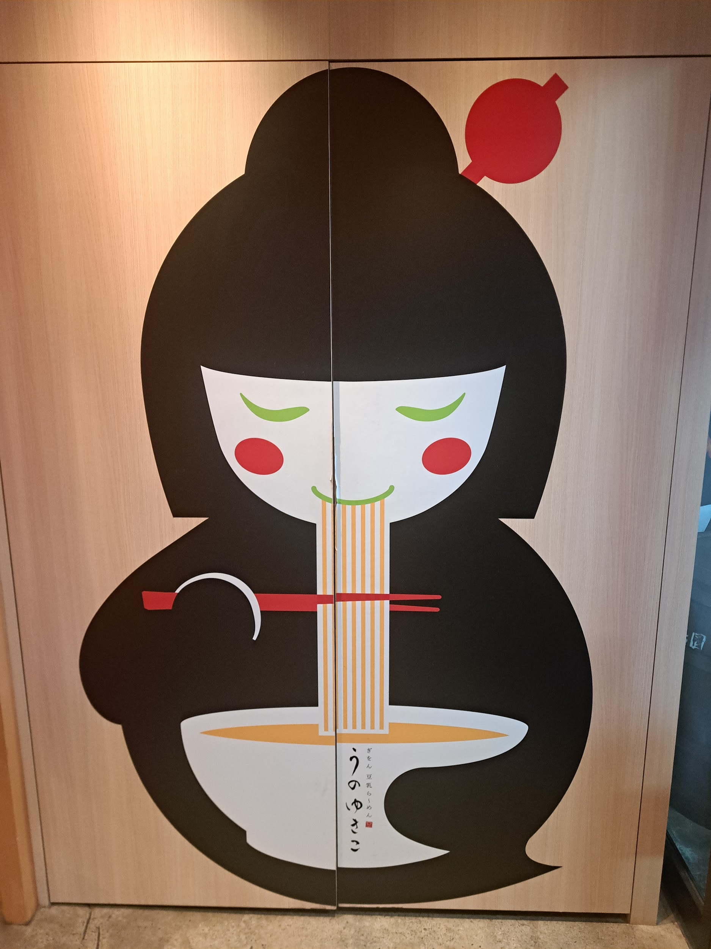
2025-06-28 | 営業時間お知らせ | 画像1つ | 7月の営業時間・お知らせ 📢 7月の営業時間のお知らせ｜July Opening Hours
 |  |  | 【営業時間】11:00〜22:00（L.O. 20:30）
 |  |  | 【定休日】なし（無休
 |  |  | 🌿 夏のお楽しみが盛りだくさん！
 |  |  | 📅 7月1日〜7日：選べる2種のつけ麺をご用意
 |  |  | 🍅 7月8日〜：「氷花（Hyoka）」登場！
 |  |  | トマトの旨みが広がる、ひんやり冷たい夏限定ラーメンです。
 |  |  | 店内涼しくしてお待ちしています。
 |  |  | お散歩帰りや夏のお出かけついでに、ぜひお立ち寄りください！

 |  |  | 📢 July Opening Hours

 |  |  | 【Hours】11:00–22:00 (Last order 20:30)
 |  |  | 【Closed】Open every day
 |  |  | 🌞 Summer specials await!
 |  |  | 📅 July 1–7: Choose from 2 limited tsukemen (dipping noodles)
 |  |  | Enjoy a refreshing meal in our cool, relaxing space.
 |  |  | Stop by during your Kyoto stroll!

1階冷蔵庫、冷凍庫
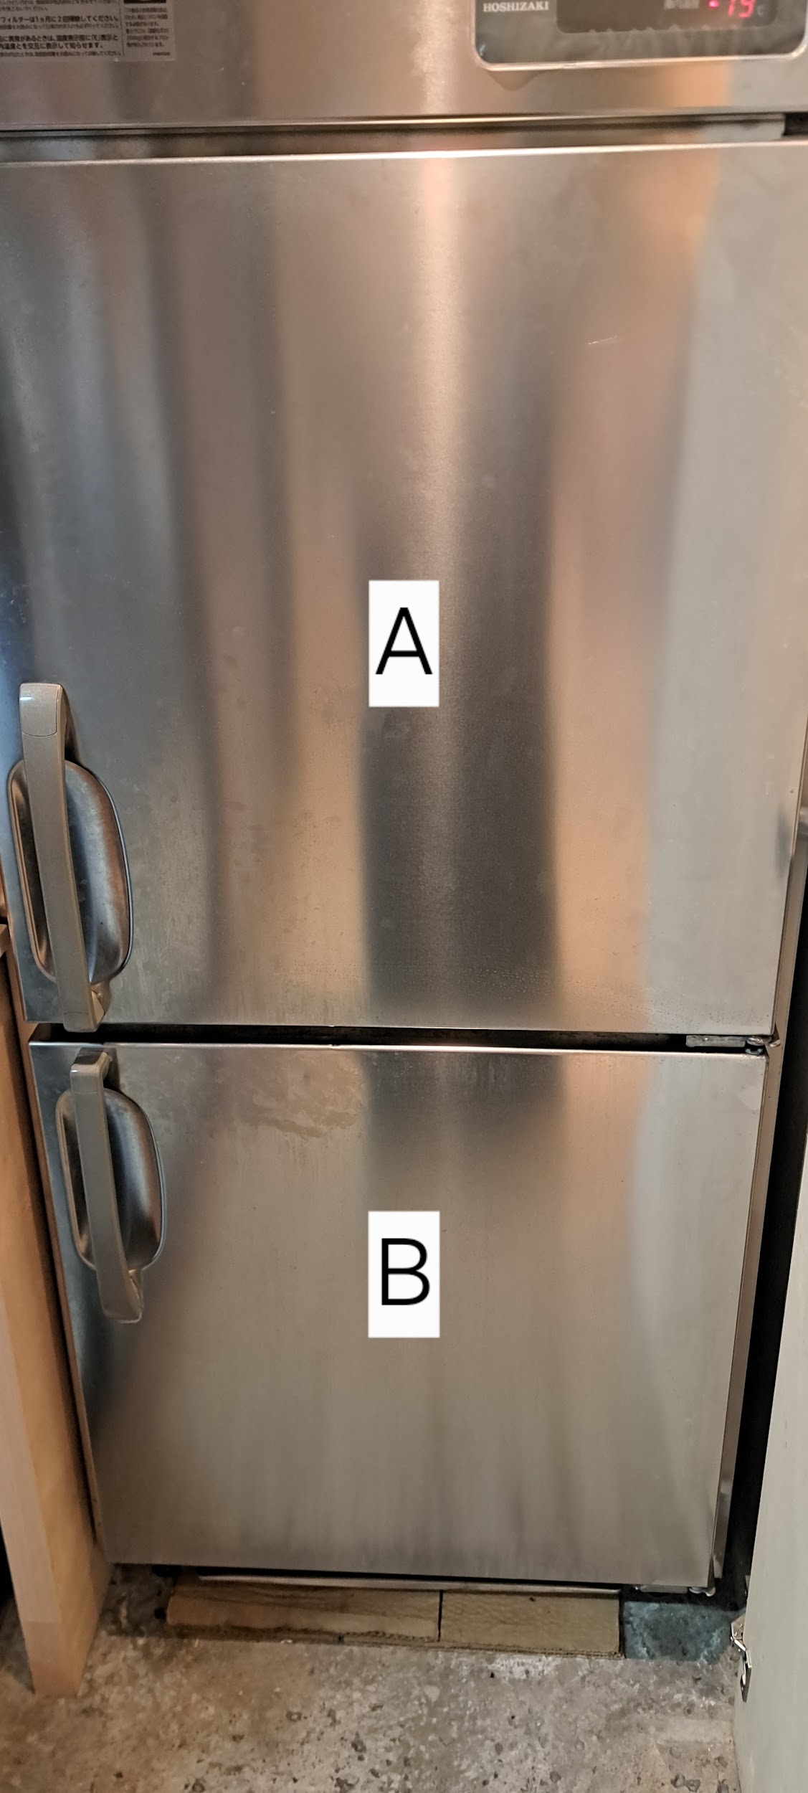
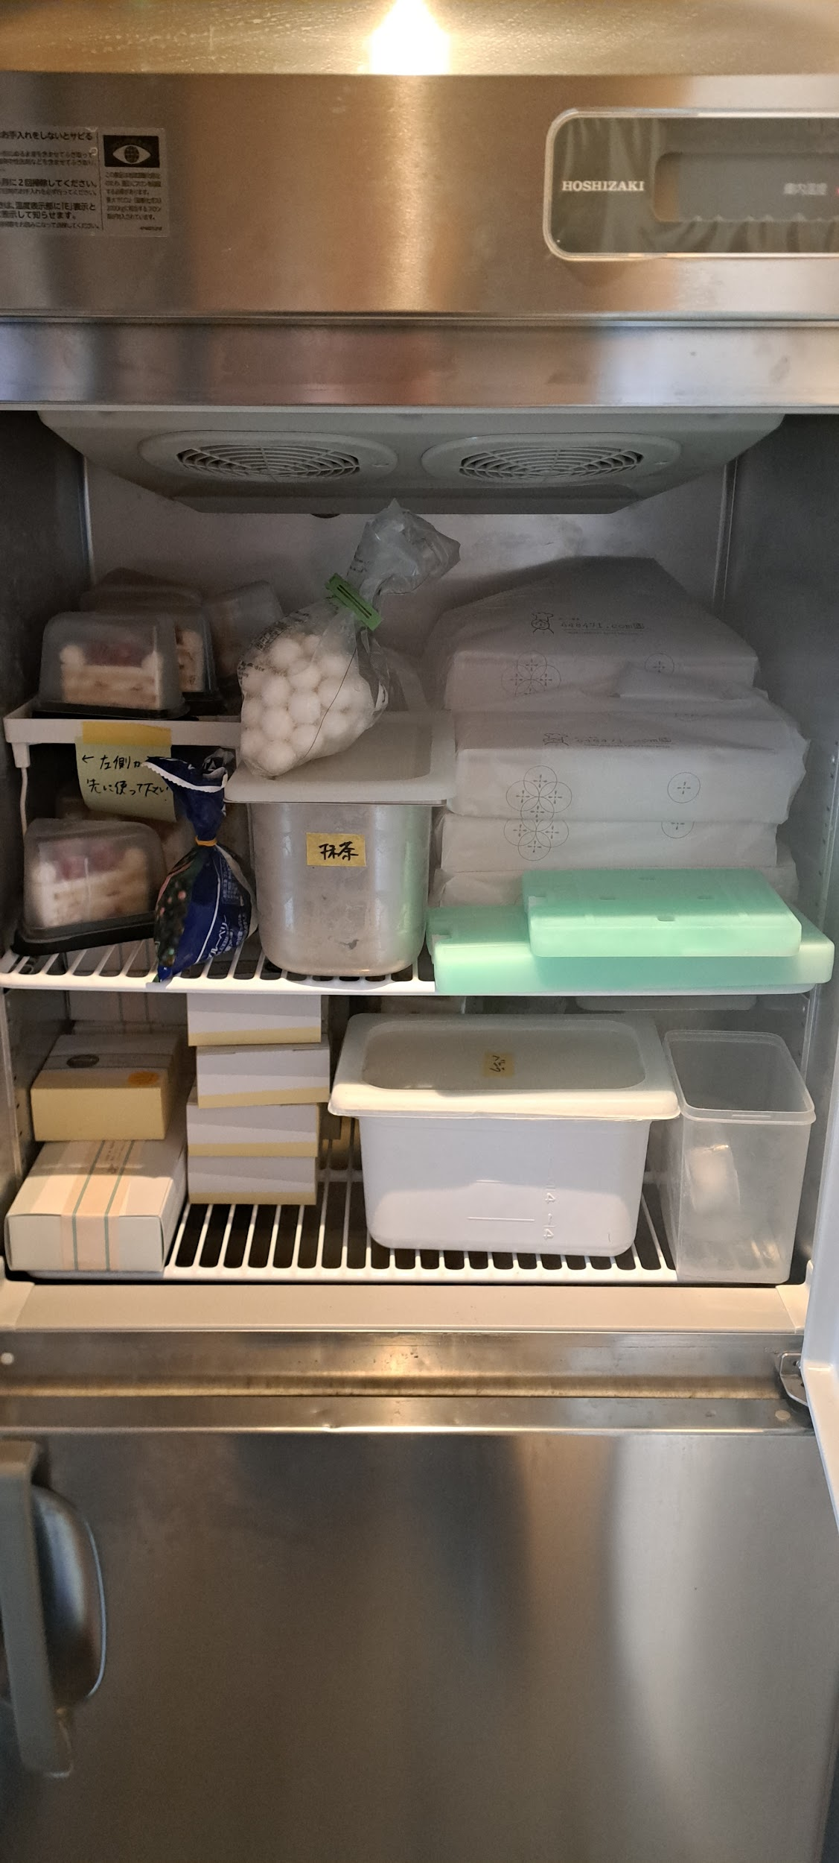
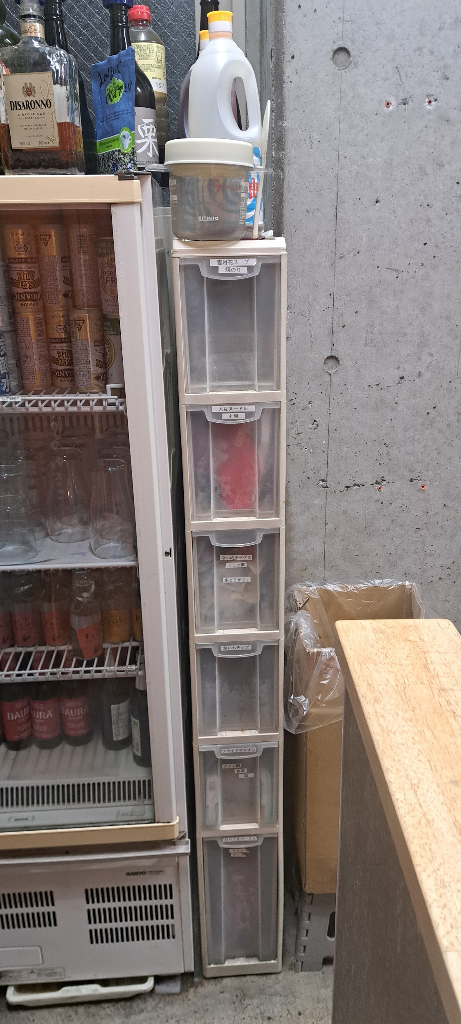
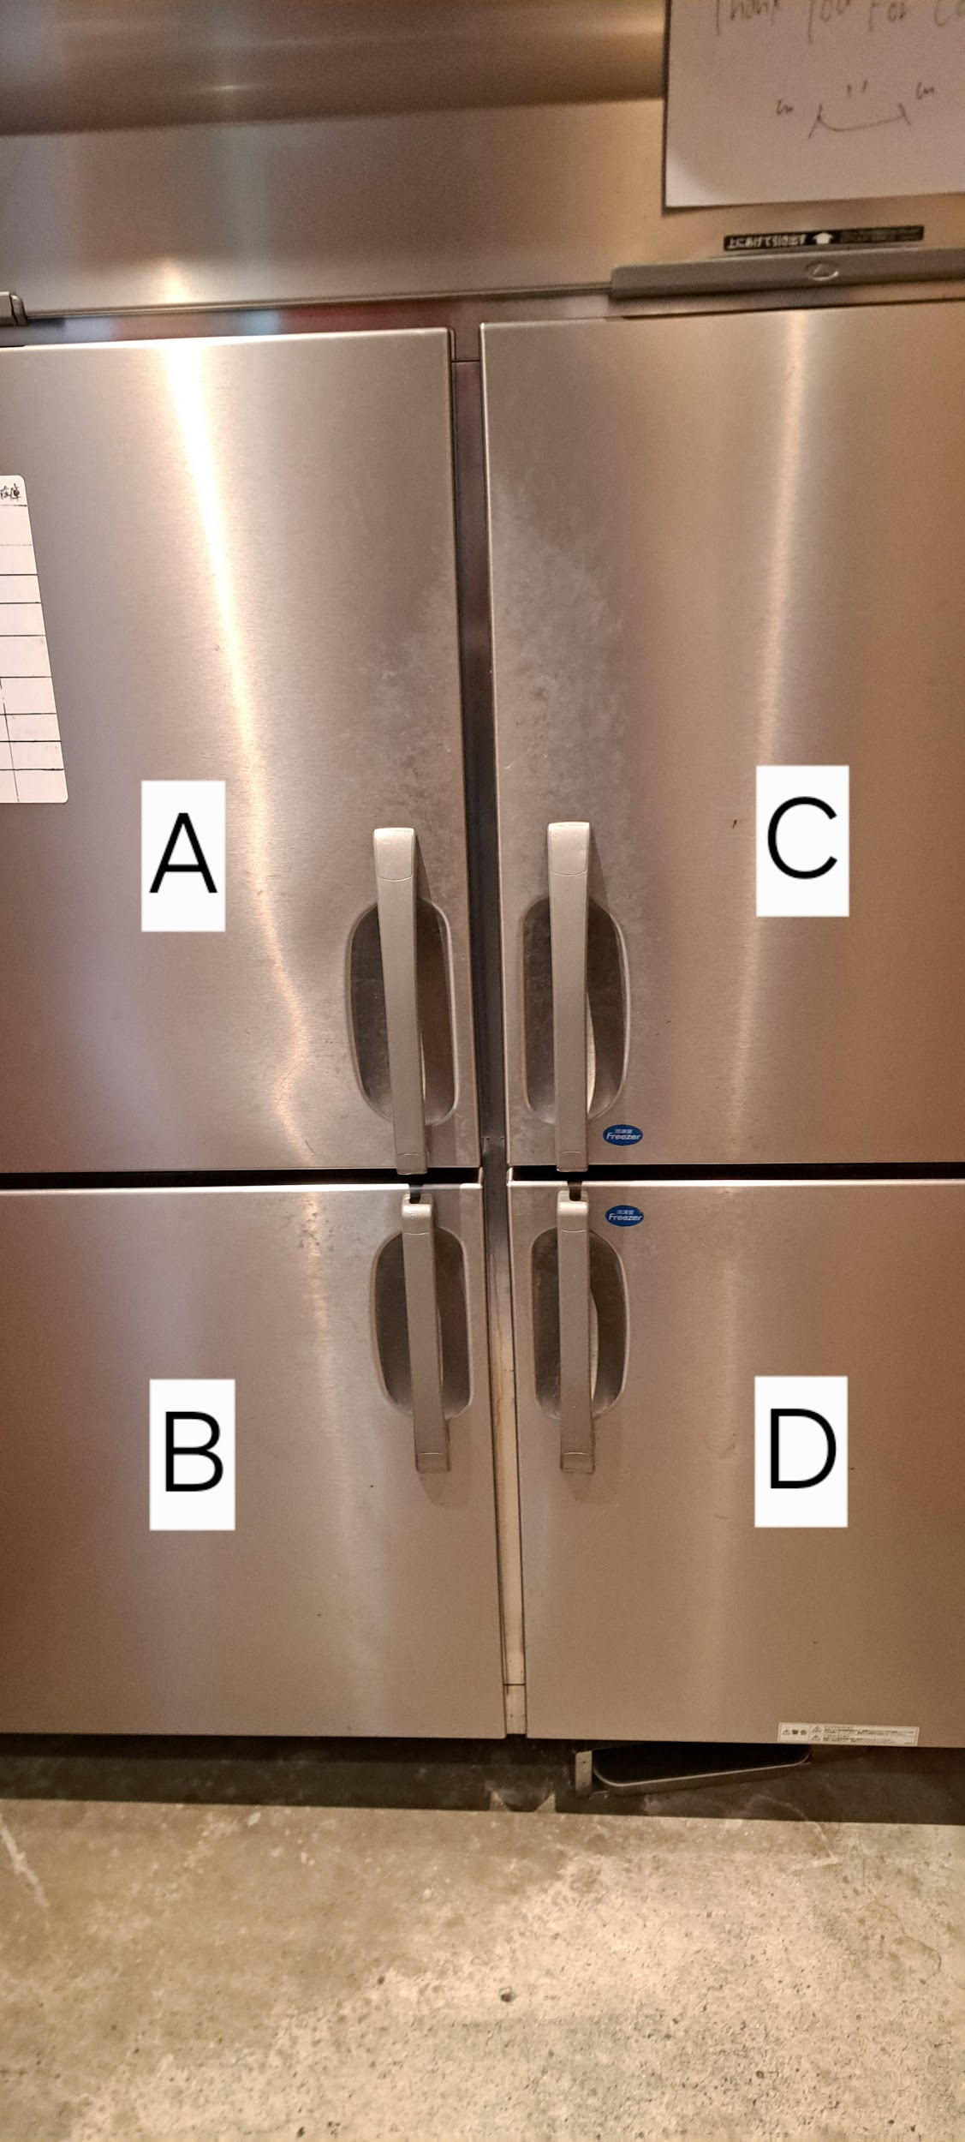
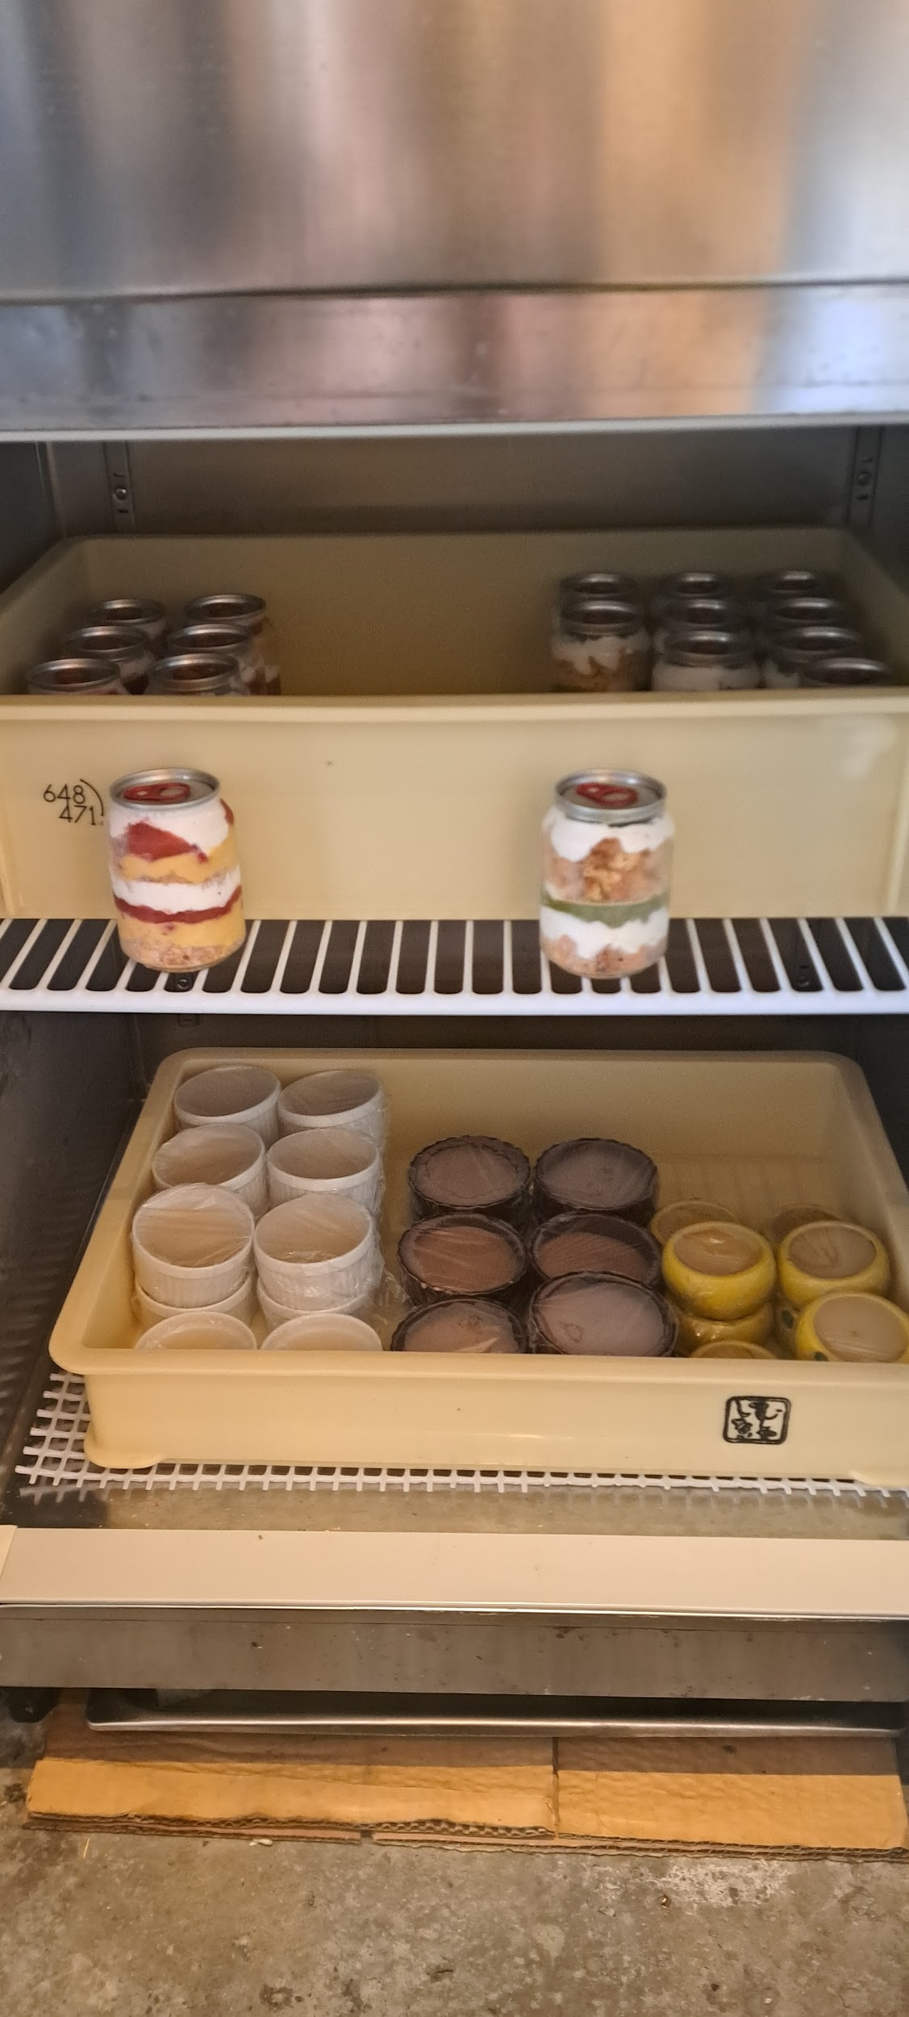
1階冷蔵庫(A.B)冷凍庫(C.D) A(左上) 上段 豆苗、白髪ネギ、水菜 下段 ザーサイ、切り干し大根 トマト、わかめ B(左下) 上段 調味料(ごま、山椒、七味、クミン、カレーパウダー) 雪月の味噌、雪月花のダレ(ペットボトル) ソイホイップクリーム 下段 ベジ醤油、ベジ醤油(にんにく抜き) ラー油 C(右上) 上段 コーン、パプリカ、アボカド、パイナップル ズッキーニ、肉味噌、オリエンタル肉味噌 ジャージャー麺の肉味噌、ゴボウ 下段 すし揚げ、チーズ、人参 里芋、柚子皮、桜の花弁、ギャンモ D(右下) 上段 餃子、ソイフリーパティ 下段 シュウマイ、枝豆、コロッケ | 1階冷凍庫 A 上段 ショートケーキ、ショコラケーキ 花こふれ、 下段 シフォンケーキ(自動販売機用) 白玉、クッキー&クリームアイス B 上段 カップケーキいちご、抹茶(自動販売機) 下段 プレーンブリュレ、ショコラブリュレ、桜抹茶ブリュレ、ゆずブリュレ | レジ前の棚2つ A 上段 クッキープレーン、クッキーシナモン、 クッキーストロベリー、クッキーチョコチップ 下段 プリン白ごま、プリンバニラ ↑この箱の中にプリン詰め合わせに使う黄色の紐 プリン黒ごま、プリンマロンショコラ プリンパンナコッタ B 上段 持ち帰りラーメン醤油と担々 えんどうまめ醤油、持ち帰りカレー お菓子詰め合わせ プリン詰め合わせ | レジ後ろの細長い棚 棚の上 ラー油、酢 A 雪月花スープ、焼のり B 丸餅 C カレー粉(調味料で使う物) なつめチップス、くこの実 糸唐辛子、カソナード D 紫いもチップ E フライドオニオン、塩 クエン酸 F ねりごまペースト ケチャップ | レジ下 タワシ、スポンジ 瓶用ゴミ袋、食器用洗剤 アルコール 厨房冷蔵庫 A 左側 上段 すし揚げ、ねりごま 中段 プリン(白、黒) 下段 ザーサイ、切り干し大根 肉味噌、オリエンタル肉味噌 ゴボウ A 右側 上段 ワイン赤と白 かき氷で使用するシロップ (抹茶、ほうじ茶、練乳) 下段 アイスティー、アイスコーヒー 豆乳、野菜ジュース 冷やし水餃子用タレとキュウリ かき氷で使用するあんこ | 食洗機前の冷蔵庫、冷凍庫 冷蔵庫 上段 ホイップクリーム 豆乳チーズ 下段 白髪ネギ、水菜 冷凍庫 上段 クッキー&クリームアイス 抹茶アイス、 里芋、桜花片、柚子皮 パイナップル、アボカド 下段 餃子、シュウマイ、コロッケ コーン、パプリカ、枝豆 ソイフリーパティー ソイフリーパティー(大、ハンバーグ)

3階靴棚
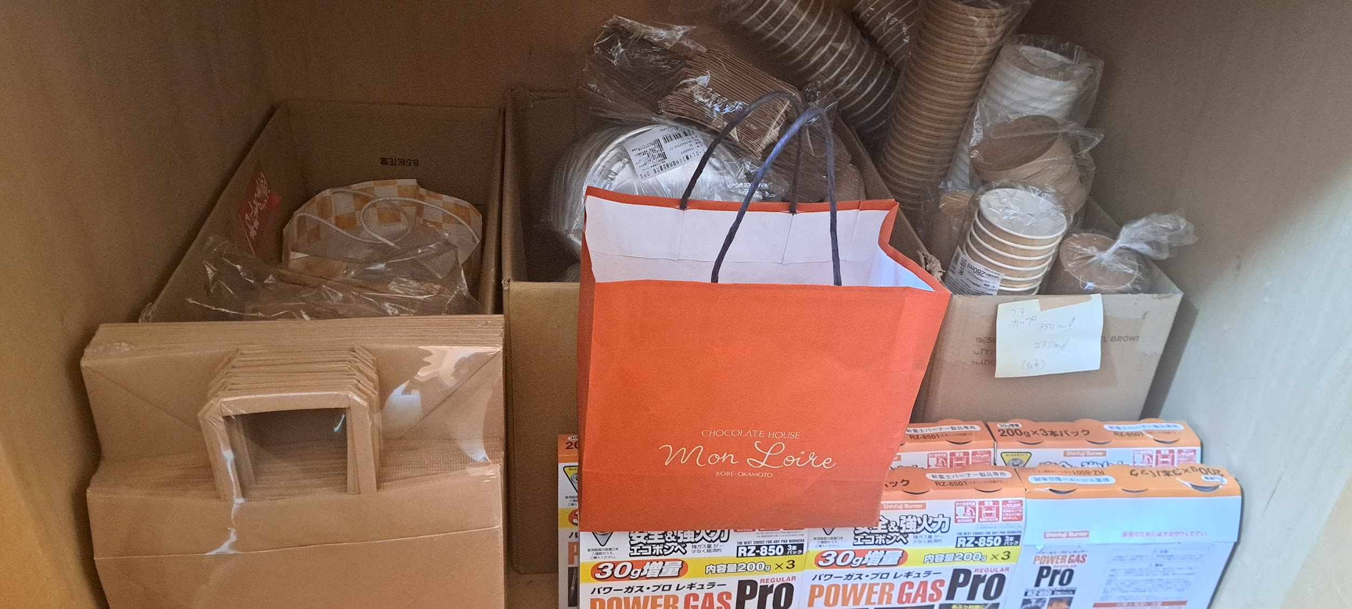
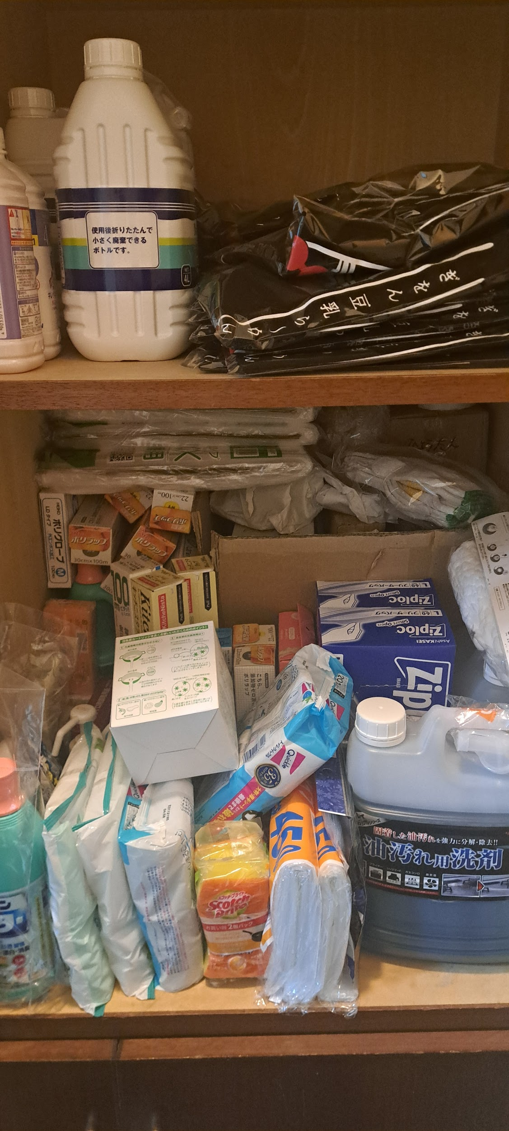
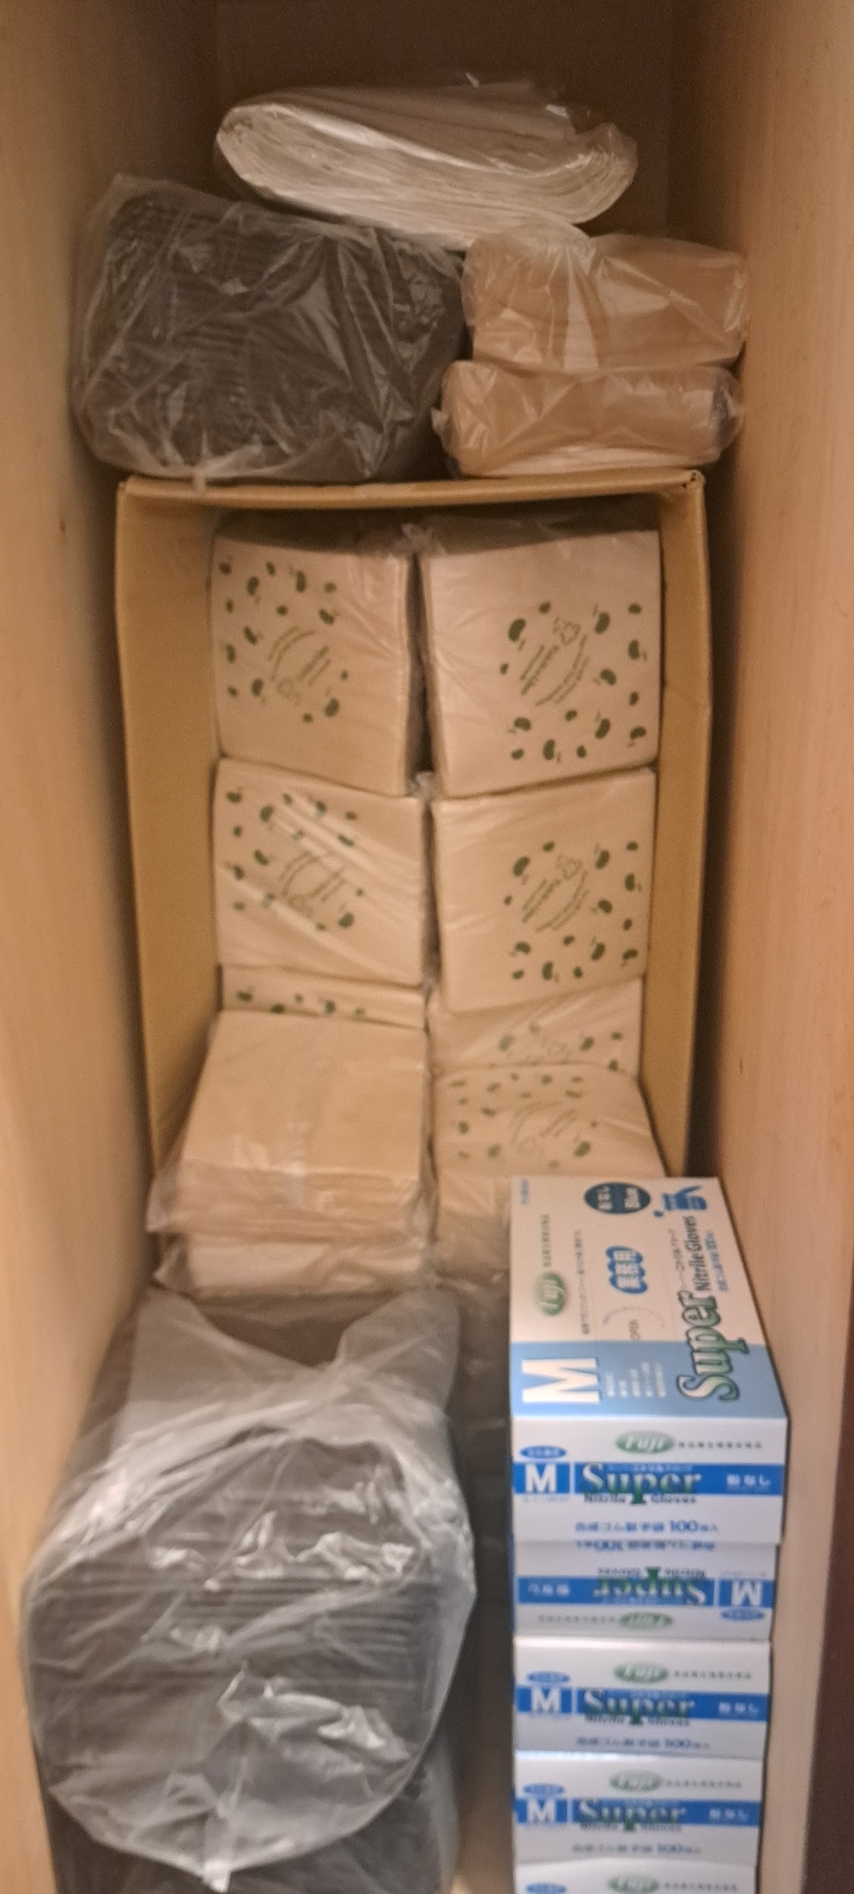
3階 靴棚 上段右側 販売用Tシャツ ハンドソープ詰め替え 食器用洗剤詰め替え ゴミ袋、サランラップ トイレマジックリン スポンジ、ジップロック(大) 油汚れ用洗剤、軍手 活性炭カートリッジ(油落とす丸型) 上段左側 ゴム手袋、おしぼり、紙ナプキン、 | 3階靴棚 下段 テイクアウト類 (カップ、ラーメン、スプーン、フォーク、紙袋) 割り箸、ガスボンベ

階段下など
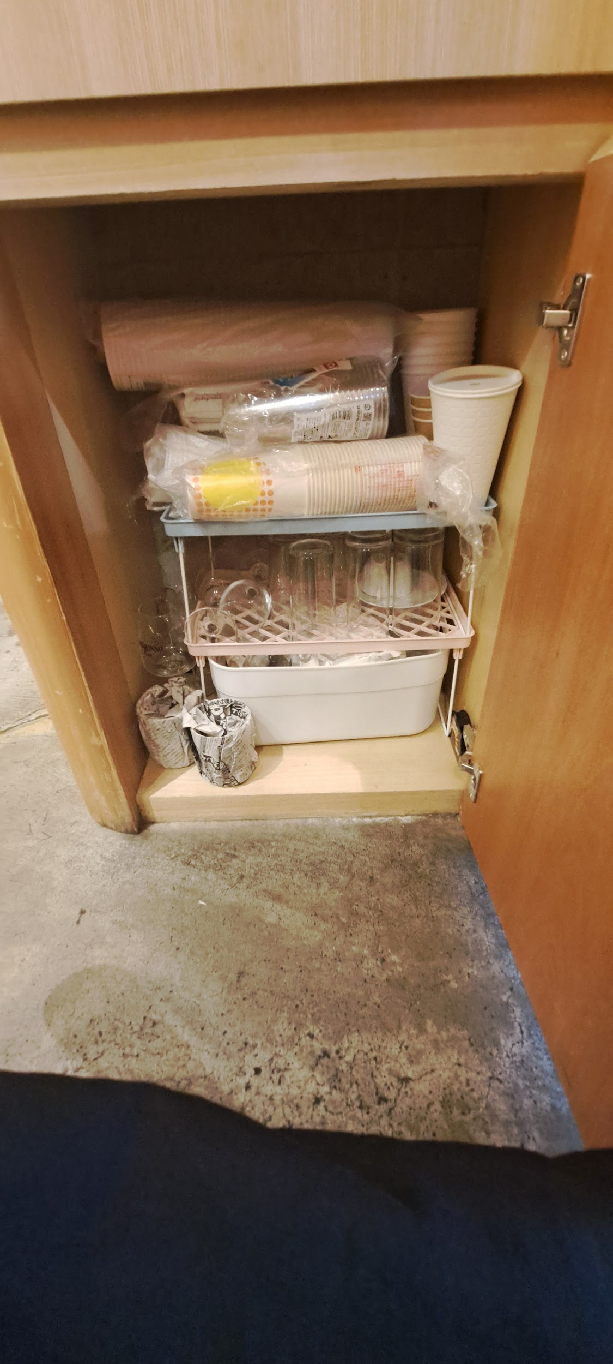
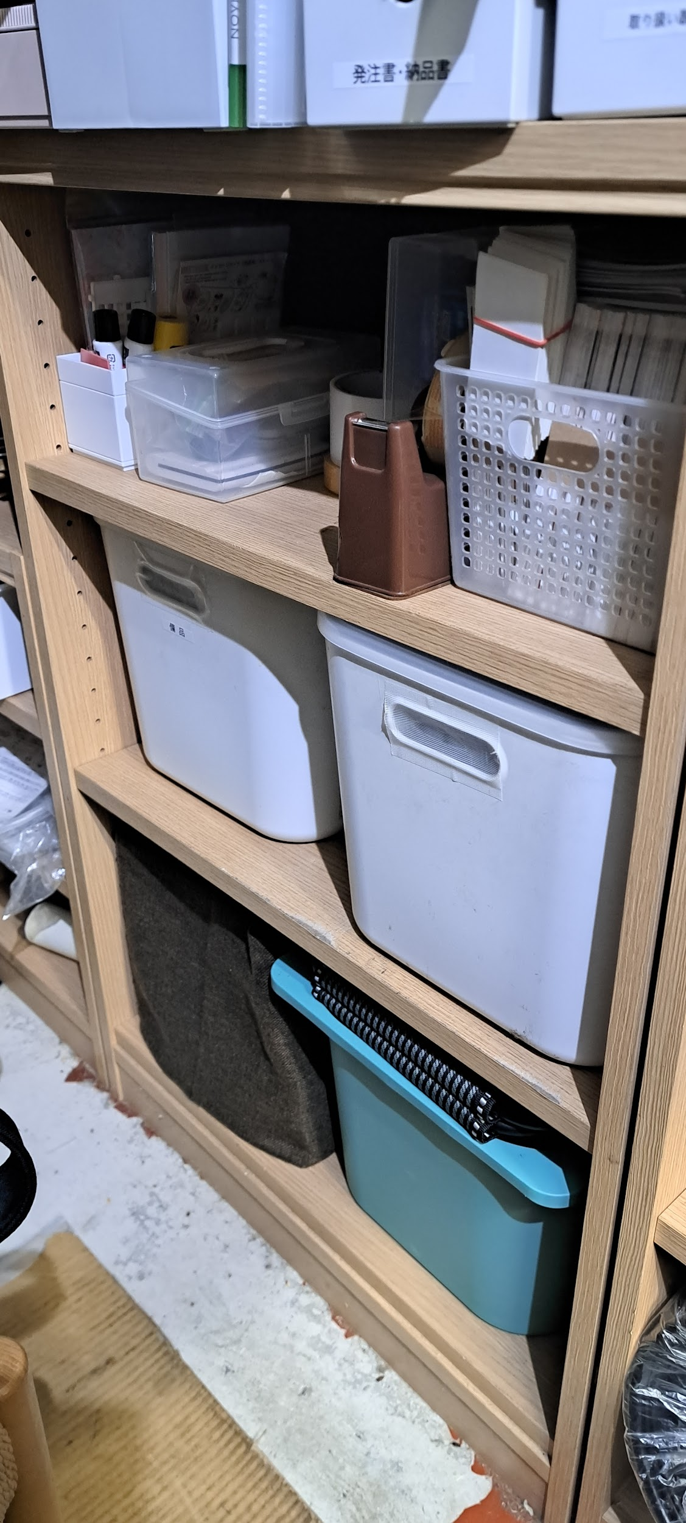
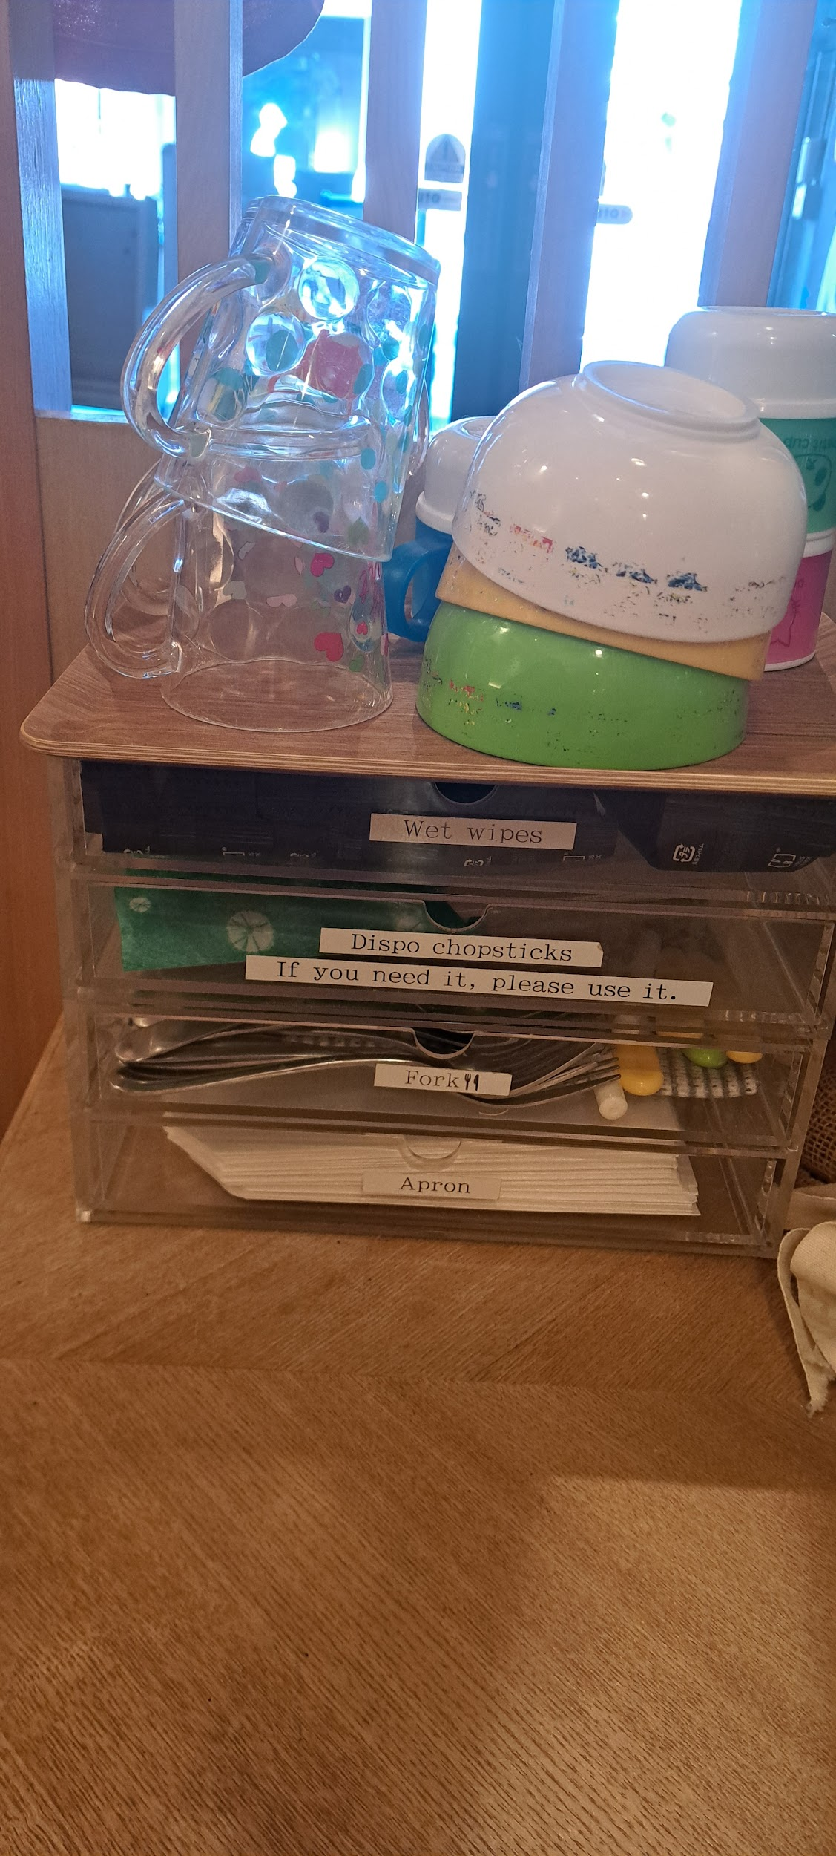
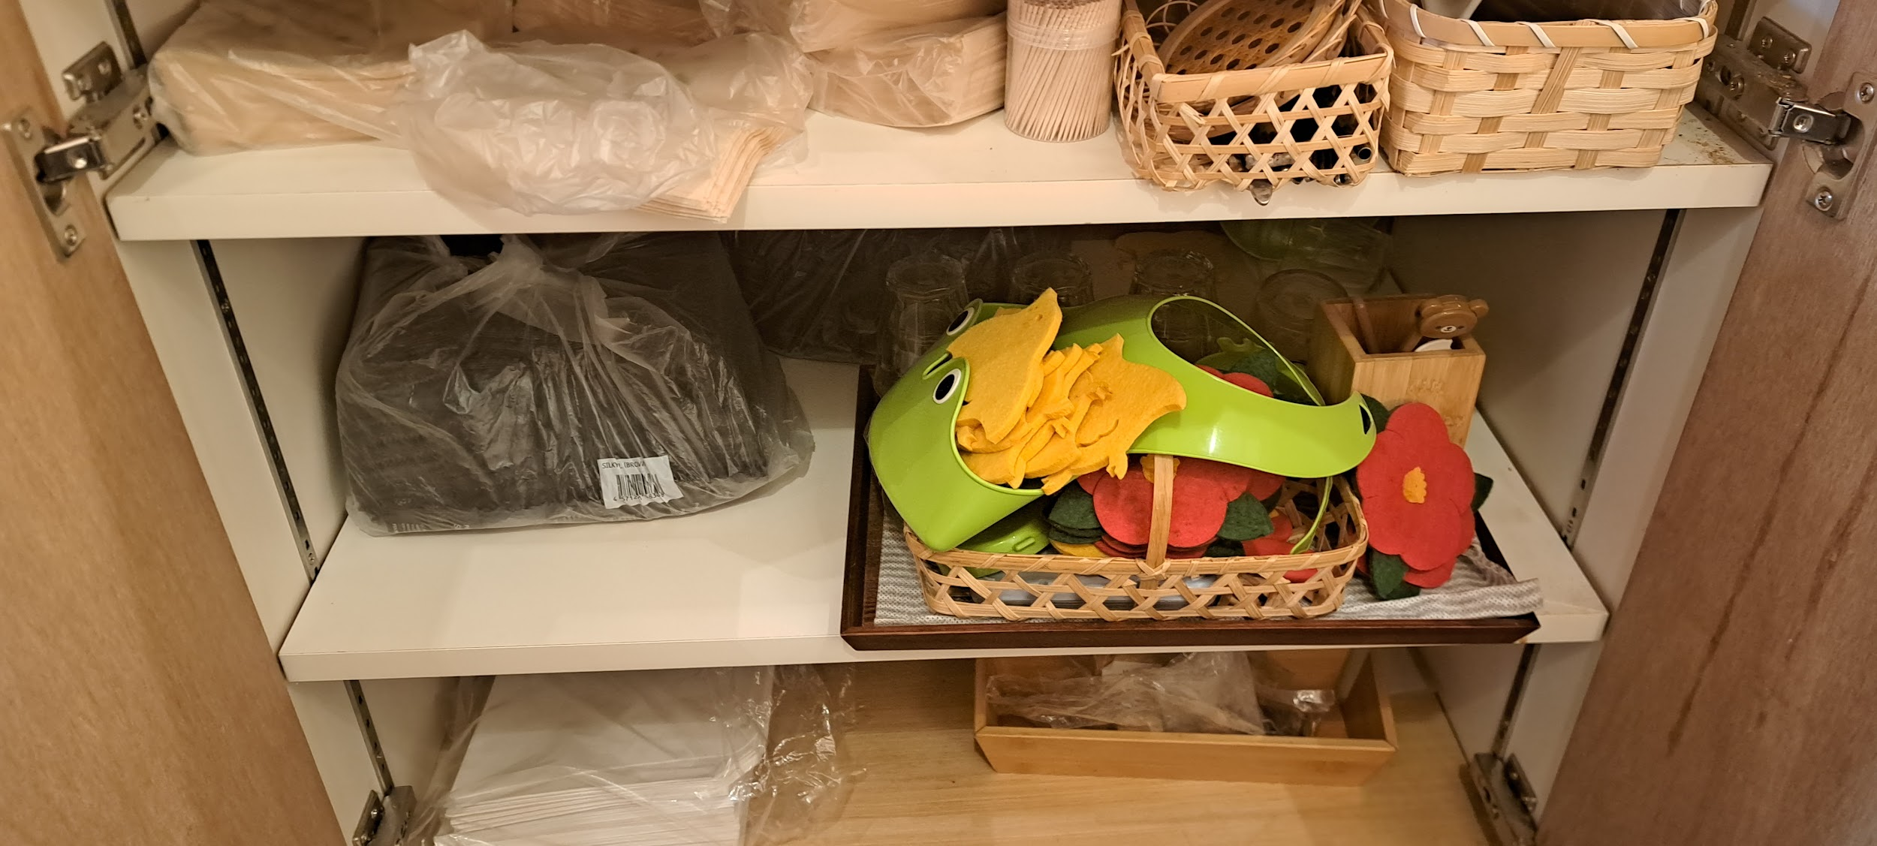
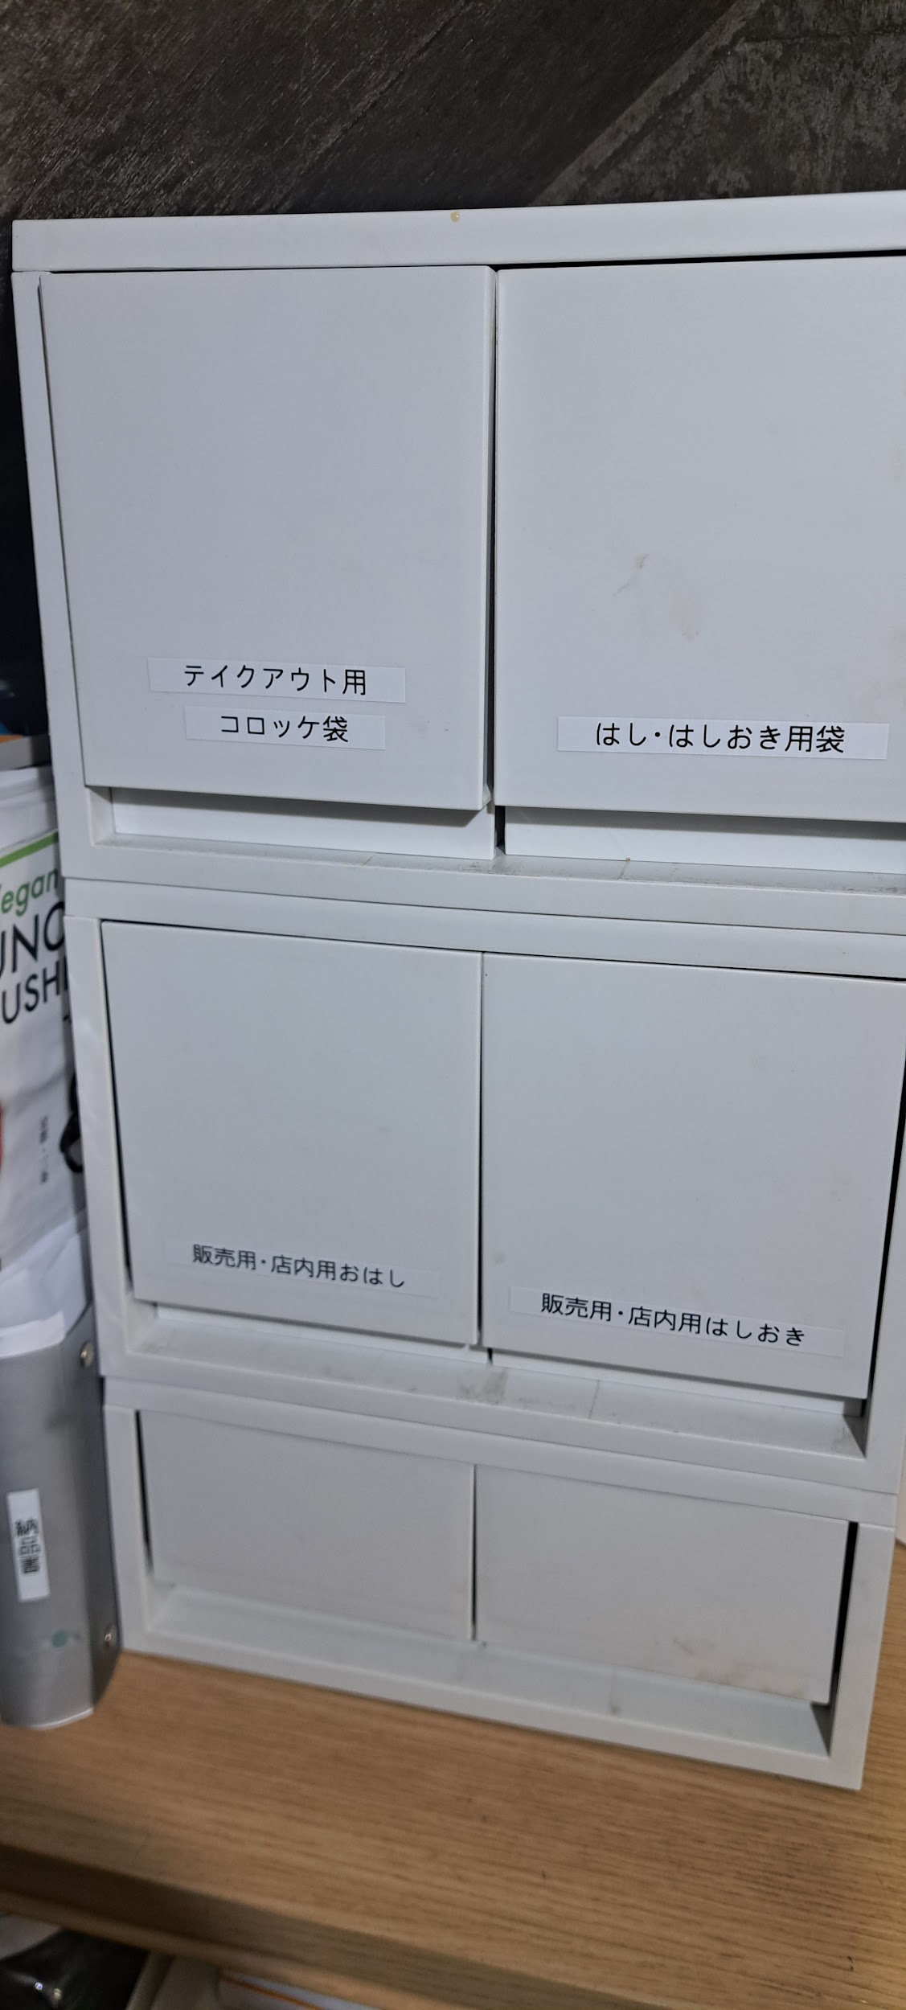
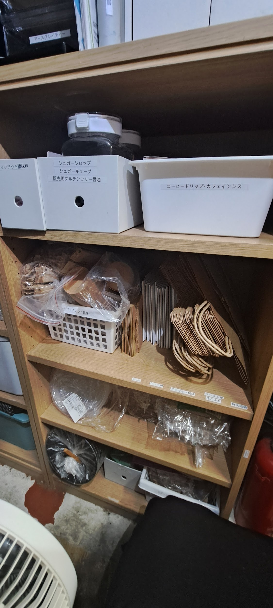
ウォーターサーバーの下 紙コップやグラス類 テーブル01番左下の棚 上段 紙ナプキン、爪楊枝 ストロー、マドラー レンゲ、木製コースター 中段 おしぼり 何かに使った備品(写真有) 下段 紙エプロン、調味料入れの木箱 | テーブル端にある4段ラック ラック上 子供用プラスチックのコップ 子供用プラスチックのボウル ラック上段 おしぼり 中段1 わりばし 中段2 スプーン、フォーク 子供用のスプーン、フォーク 下段 紙エプロン | 階段下 4段棚 上にある白色のラック 上段右 販売用おはし用袋 上段左 テイクアウト用コロッケ袋 中段右 販売用・店内用はしおき 中段左 販売用・店内用おはし 下段右 電池など備品類 下段左 付箋など備品類 黒色のラック ハーブティー アールグレイティー 4段棚 上段 コーヒードリップ・カフェインレス (ホットコーヒー用とデカフェ用) シュガーシロップ シュガーキューブ 竹串 テイクアウト調味料入れ うのゆきこシール 中段1 テイクアウト紙袋(紐無し) テイクアウト紙袋(小、大紐有り) テイクアウト容器カップと蓋 テイクアウト用スプーン 中段2 テイクアウト容器(餃子やシュウマイ入れ) テイクアウト容器(ラーメンの具材入れ、蓋) 下段 テイクアウト容器(ラーメンの麺入れ) わりばし テイクアウト用の小さいスプーン 自動販売機カップケーキ用のスプーン | 階段下 3段ラック 上段 レジ前に置いてあるお店紹介冊子 中段 タオル、トイレットペーパー ペーパータオル キッチンペーパー 下段 忘れ物、販売用Tシャツ

